상품제안서
프레쉬보틀 350 | 상품코드: F17702

 |  |  |  |  |  |  | 02-412-0044 | www.easy1.co.kr
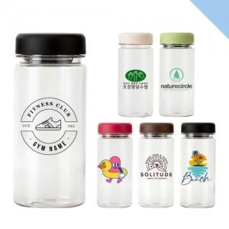

【상세/제작정보】 | <p>*캡색상 :50개당 1색상씩 선택가능합니다*&nbsp;&nbsp;</p>

【인쇄/포장옵션】 | 실크 / 포장지포장

【공급단가】 | 수량 | 200~ | 500~ | 1,000~ | 3,000~ | 5,000~
*VAT별도 | 단가 | 1,420원 | 1,370원 | 1,330원 | 1,280원 | 1,230원

【상품 URL】 | https://dev.easy1.co.kr:443/src/goods_detail.php?gdno=17702

